スポンサー公告
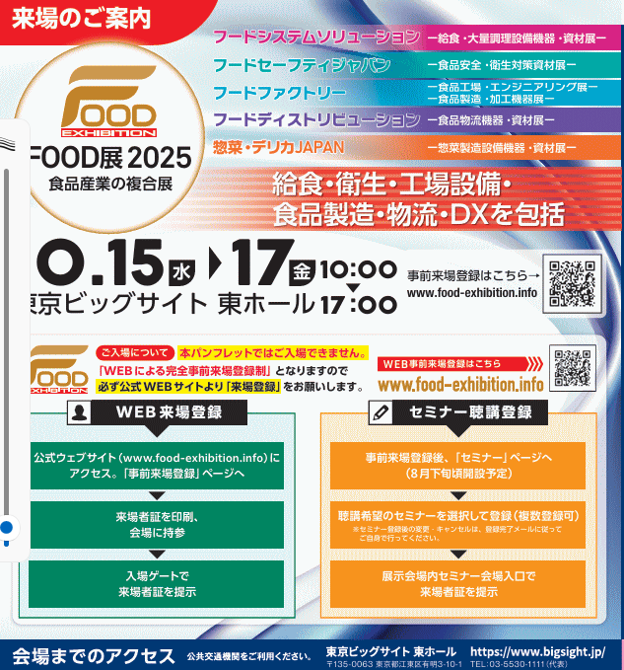
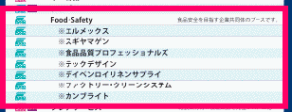

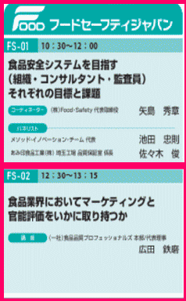
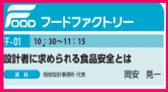
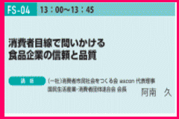
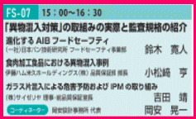
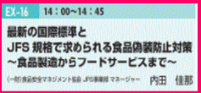

.

 | スポンサーページは１回掲載3,000円(2週連続 5,000円) ご希望者はこちらまで →Food・Safety

40 ノロウイルス関連情報
ノロウイルス指数平年同等 散発事故発生 |  |  |  |  |  |  |  | 出典:東京都感染症情報センター
 |  |  |  |  |  |  |  | （最近５年間の週値の比較） ノロウイルスの感染周期は4年ですね やや感染度合いが低い! |  |  |  |  | .
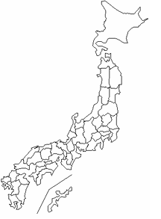
東京都は レベル 2 ; 全国平均 (レベル2) 4.05

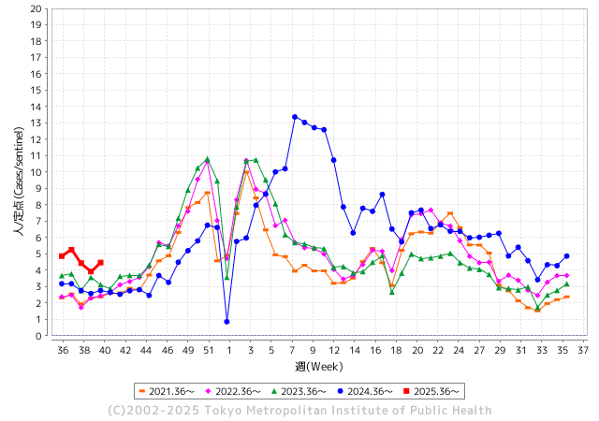
ノロウイルス今週のニュース
今週ですが、それでも全国で6件
 |  |  |  |  |  |  |  |  |  |  |  | -

 |  |  |  |  |  |  |  |  |  |  |  | レベル5

 |  |  |  |  |  |  |  |  |  |  |  | レベル4

 |  |  |  |  |  |  |  |  |  |  |  | レベル3

 |  |  |  |  |  |  |  |  |  |  |  | レベル2
 |  |  |  |  |  |  |  |  |  |  |  | レベル1
GⅡ 39週 0例 |  |  |  |  | GⅡ40週 0例
地方衛生研究所情報 |  |  | 傾向 | 全国警戒ランク2に減少 | 出典：地方衛生研究所ネットワーク
★数年間では、平均的比率でノロウイルス継続 |  |  |  |  |  |  |  | http://idsc.tokyo-eiken.go.jp/diseases/gastro/gastro/
 |  |  |  | 流行警報 | 警戒警報
 | 2025-10-12 |  | 低散発 | 定点観測値 |  | ▲:減少 | 今週のニュース（Noroｖｉｒｕｓ） (10/6-10/12) |  |  |  | 8 | 9
先週
今週
都道府県名 | 流行 ☆増加 ★減少☆★1つで約1ポイント |  |  | 2025/39週 | 2025/40週 |  | 大量発症事故（業種／内容） 今週 , 先週 |  |  |  | ニュースソース | 日時
北海道 | ☆ |  |  | 1.83 | 2.21 | 0.38 | 札幌市北区北8条西4丁目の飲食店「刺身と焼魚 北海道鮮魚店」にて、2025年9月25日と26日に宴会コース料理を提供された顧客のうち、20代から60代の男女36人が下痢や発熱、嘔吐などの症状を訴えた。料理には、生ガキや刺身、焼き魚などが含まれていた。患者の便からノロウイルスが検出されたことから、札幌市はこの事案をノロウイルスによる集団食中毒と断定した。なお、入院者はおらず全員が軽症とされている。市保健所は、当該店舗に対して10月9日から3日間の営業停止処分を下した。 |  |  |  | 楽天 | 2025-10-11 | 北海道
青森県 | ☆ |  |  | 1.85 | 1.91 | 0.06 |  |  |  |  |  |  | 青森県
岩手県 | ☆☆ |  |  | 4.78 | 6.37 | 1.59 | 同日から、大船渡保健所が調査を開始し、9月18日(木)から10月6日(月)にかけて、園児に嘔吐、 下痢等の症状があったことを確認。 重症者、入院者はなし。有症者はいずれも回復傾向にある |  |  |  | 岩手県公表 | 2025-10-07 | 岩手県
宮城県 | ★ |  |  | 5.06 | 4.42 | ▲ 0.64 |  |  |  |  |  |  | 宮城県
秋田県 | ☆ |  |  | 1.23 | 2.54 | 1.31 |  |  |  |  |  |  | 秋田県
山形県 | ☆ |  |  | 4.5 | 4.73 | 0.23 |  |  |  |  |  |  | 山形県
福島県 | ☆ |  |  | 2.5 | 3.11 | 0.61 |  |  |  |  |  |  | 福島県
茨城県 | ☆ |  |  | 3.34 | 3.68 | 0.34 |  |  |  |  |  |  | 茨城県
栃木県 | ☆ |  |  | 1.89 | 2.89 | 1.00 |  |  |  |  |  |  | 栃木県
群馬県 | ☆ |  |  | 5.64 | 6.96 | 1.32 |  |  |  |  |  |  | 群馬県
埼玉県 | ☆ |  |  | 3.73 | 4.48 | 0.75 |  |  |  |  |  |  | 埼玉県
千葉県 | ★ |  |  | 3.78 | 3.67 | ▲ 0.11 | 飲食店「＃カキもビールも生がスキ。船橋駅前店」で生カキなどを食べた10～30代の3グループ7人に発熱、下痢などの症状が出たと発表した。発症者の便や、立ち入り検査を行った際に同店にあったカキからノロウイルスの一種が検出されたことなどから、同店の加熱不十分なカキを原因とする食中毒と断定し、同店に加熱不十分のカキの提供を禁じる行政措置を行った。 |  |  |  | 千葉日報社 | 2025-10-11 | 千葉県
東京都 | ☆ |  |  | 3.92 | 4.47 | 0.55 | 食品とスタッフの検査でなにも見つからず 保健所から受けた説明によると、原因はSRSV（今でいうノロウイルス。当時はまだノロウイルスの正体がつかめていなかった）の可能性が高いという。「ミクニ マルノウチ」で扱っている食品をすべて調べ、原因物質の特定と感染ルートの解明に乗り出した |  |  |  | 婦人公論 | 2025-10-07 | 東京都
神奈川県 | ☆ |  |  | 3.25 | 4.22 | 0.97 |  |  |  |  |  |  | 神奈川県
新潟県 | ★ |  |  | 3.7 | 3.03 | ▲ 0.67 |  |  |  |  |  |  | 新潟県
富山県 | ☆ |  |  | 3.45 | 4.03 | 0.58 |  |  |  |  |  |  | 富山県
石川県 | ☆☆ |  |  | 5.46 | 7 | 1.54 |  |  |  |  |  |  | 石川県
福井県 | ★ |  |  | 5.12 | 4.56 | ▲ 0.56 |  |  |  |  |  |  | 福井県
山梨県 | ★ |  |  | 2.9 | 2.67 | ▲ 0.23 |  |  |  |  |  |  | 山梨県
長野県 | ☆ |  |  | 3.12 | 3.76 | 0.64 |  |  |  |  |  |  | 長野県
岐阜県 | ★ |  |  | 6.59 | 6.19 | ▲ 0.40 |  |  |  |  |  |  | 岐阜県
静岡県 | ★ |  |  | 3.07 | 2.65 | ▲ 0.42 |  |  |  |  |  |  | 静岡県
愛知県 | ☆ |  |  | 3.73 | 4.33 | 0.60 | 名古屋市は2日、市内の飲食店で食事をした34人が、食中毒症状を訴えたと発表。従業員からもノロウイルス市の保健所によると、先月25日～26日にかけて『天串 金山店』(名古屋市中区)を利用した客87人中34人が、下痢、おう吐、発熱などを発症した。 |  |  |  | TREND NEWS CASTER | 2025-10-04 | 愛知県
三重県 | ☆ |  |  | 3.61 | 3.84 | 0.23 | 津保健所が調査したところ、９月６日（土）に当該飲食店を利用した２グループ１２名中調査のできた１１名が同様の症状を呈していることが判明しました。 同保健所は、有症者に共通する食事が他にないこと、有症者１０名の便及び従業員３名の便からノロウイルスが検出されたこと、有症者を診察した医師から食中毒の届出があったことから、当該飲食店が提供した食事が原因の食中毒と断定し、本日付けで当該飲食店を営業禁止処分としました。 |  |  |  | 三重県公表 | 2025-10-06 | 三重県
滋賀県 | ☆ |  |  | 3.34 | 3.94 | 0.60 |  |  |  |  |  |  | 滋賀県
京都府 | ★ |  |  | 3.03 | 2.78 | ▲ 0.25 |  |  |  |  |  |  | 京都府
大阪府 | ☆ |  |  | 2.92 | 3.52 | 0.60 |  |  |  |  |  |  | 大阪府
兵庫県 | ☆ |  |  | 4.13 | 4.2 | 0.07 |  |  |  |  |  |  | 兵庫県
奈良県 | ★ |  |  | 4.42 | 3.57 | ▲ 0.85 |  |  |  |  |  |  | 奈良県
和歌山県 | ☆ |  |  | 2.67 | 3.33 | 0.66 |  |  |  |  |  |  | 和歌山県
鳥取県 | ★ |  |  | 5.32 | 5.21 | ▲ 0.11 |  |  |  |  |  |  | 鳥取県
島根県 | ☆ |  |  | 5.27 | 5.45 | 0.18 |  |  |  |  |  |  | 島根県
岡山県 | ☆ |  |  | 3.14 | 4.39 | 1.25 |  |  |  |  |  |  | 岡山県
広島県 | ★ |  |  | 3.7 | 3.61 | ▲ 0.09 | 広島県福山市保健所は29日、市内の医療機関で提供された食事で50～90歳代の入院患者ら女性計5人が食中毒になったと発表した。一部の人からノロウイルスが検出された。全員が軽症で快方に向かっているという。 発表によると、この医療機関では給食事業者「日米クック」（大阪市）に院内での調理を委託。23日の夕食で出された八宝菜、キャベツのピーナツあえなどを入院患者7人と職員1人の計8人が食べた。このうち患者4人と職員に24日夜以降、 嘔吐（おうと）や下痢、発熱などの症状が表れた。 |  |  |  | 讀賣新聞 | 2025-09-30 | 広島県
山口県 | ☆ |  |  | 2.75 | 3.43 | 0.68 |  |  |  |  |  |  | 山口県
徳島県 | ★ |  |  | 4.24 | 3.38 | ▲ 0.86 |  |  |  |  |  |  | 徳島県
香川県 | ☆ |  |  | 5.19 | 5.31 | 0.12 |  |  |  |  |  |  | 香川県
愛媛県 | ★ |  |  | 4.85 | 4.45 | ▲ 0.40 |  |  |  |  |  |  | 愛媛県
高知県 | ☆ |  |  | 1.7 | 2.7 | 1.00 |  |  |  |  |  |  | 高知県
福岡県 | ☆ |  |  | 5.29 | 5.34 | 0.05 | 福岡市の公式情報によれば、当該店を23名で利用したうち8名が発熱・嘔吐・下痢などの症状を呈し、5名が医療機関を受診したと報じられています。 保健所の調査により、提供された料理を原因とするノロウイルスによる食中毒と断定され、該当飲食店には 2日間の営業停止処分 が課されました。 |  |  |  | rakuten | 9./.30 | 福岡県
佐賀県 | ☆☆☆ |  |  | 3.42 | 6.42 | 3.00 |  |  |  |  |  |  | 佐賀県
長崎県 | ★ |  |  | 3.13 | 2.42 | ▲ 0.71 |  |  |  |  |  |  | 長崎県
熊本県 | ☆ |  |  | 4.17 | 4.56 | 0.39 |  |  |  |  |  |  | 熊本県
大分県 | ☆ |  |  | 6.64 | 7.69 | 1.05 |  |  |  |  |  |  | 大分県
宮崎県 | ☆ |  |  | 5.67 | 6.2 | 0.53 | 宮崎県延岡市の高齢者施設で県内で今シーズン初となる感染性胃腸炎の集団感染が発生しました。 感染性胃腸炎の集団感染が発生したのは、延岡市の高齢者施設です。県によりますと、この施設では、今月1日からおとといまでの6日間で、施設の利用者8人、職員3人の合わせて11人が感染性胃腸炎に感染しました。感染した11人は、発熱や嘔吐、下痢の症状が見られたということですが、重症者はいないということです。 |  |  |  | 日テレニュース | 2025-10-08 | 宮崎県
鹿児島県 | ☆ |  |  | 3.65 | 4.26 | 0.61 |  |  |  |  |  |  | 鹿児島県
沖縄県 | ★ |  |  | 3.6 | 3.16 | ▲ 0.44 |  |  |  |  |  |  | 沖縄県
全国 | ☆ |  |  | 3.67 | 4.05 | 0.38
 |  |  |  |  |  |  |  |  |  |  | 0 | 0
 |  |  |  | 今週 |  |  | 管理レベル「2」
 |  | 先週に比べて全国平均は |  |  |  | 4.05 | ：先週より | 0.38
 |  | 東京都は |  |  |  | 4.47 | ：先週より | 0.55
 |  | 最高指数は |  |  | 大分県 | 7.69 | 全国で10.00を超える都道府県数は |  | 0ヶ所 | 増減 | +0

2 | 9-10月、4月以降 施設の所在市町村で 流行・食中毒が報告される 定点観測値が5.00前後 |  |  |  |  | 【情報共有】 週間・情報収集/情報は毎週確認する 【常設】 嘔吐物処理セットの配備 【体調管理】従業員の健康状況を徹底し、不良者は調理・加工ラインより外す

40 衛生訓話
毎週 ひとつ 覚えていきましょう
今週のお題 (卵の保存は適切に、新鮮なうちに使いましょう)
卵には賞味期限があります。正しい保管をしてこその賞味期限です。
↓ 職場の先輩は以下のことを理解して わかり易く 指導しましょう ↓


 |  | ★卵は生きています。購入したら冷蔵庫で保管してください。 スーパーや小売店では直ぐに売りつくすので室温に陳列してあります。これは正しい陳列法です。スーパーで冷やして売っていたら、持ち帰る際に外気温との差で汗をかいてしまいます。★卵は呼吸しています。表面をごしごし水洗いすると、呼吸穴から水分とともに汚れが内部に入り込みます。 購入した卵は洗わずに拭く程度で保管します。 ★卵は振動に強くありません。冷蔵庫のドアポケットで保管すると振動を受けやすいので良くありません。 ★夏の卵は乾燥するので殻が薄いことが多いようです。また大都市圏などでは、人が帰郷する夏休みに卵が供給過剰になります。賞味期限をよく確認して購入しましょう。

使用前は冷蔵庫で保管

 | ★卵は、優秀な食品であるとともに生ものです。正しく保管し期限内に使い切りましょう。 ★水洗い等せず冷蔵庫の奥で振動を与えずに保管したほうが、美味しく安全な状態で召し上がれます。 ★売れ残った卵を大量に購入し、不十分な保管をしたために、何度も食中毒が発生しています。 食べ物は、取り扱う人の優しさや思いが伝わるものです。

39 国内感染症情報
2025年第39週（9月22日〜9月28日） |  | 対前週 インフルエンザ 24% 増加 新型コロナウイルス -18% 減少
1類感染症 | 報告なし
2類感染症 | 結核例 208例
指定感染症 新型コロナウイルス感染症 | 厚生労働省：国内の発生状況など https://www.mhlw.go.jp/stf/covid-19/kokunainohasseijoukyou.html#h2_1 厚生労働省：データからわかる－新型コロナウイルス感染症情報－ https：//covid19.mhlw.go.jp/
 | https://www.mhlw.go.jp/stf/covid-19/kokunainohasseijoukyou.html#h2_1
 | 厚生労働省：データからわかる－新型コロナウイルス感染症情報－
 | https：//covid19.mhlw.go.jp/
3類感染症 細菌性赤痢 | 細菌性赤痢1例‌ 菌種：S. sonnei（D群）＿感染地域：東京都

腸管出血性大腸菌感染症 | 腸管出血性大腸菌感染症96例（有症者56例、うちHUS‌3例） ‌感染地域：‌‌国内65例、茨城県/スイス1例、愛知県/台湾1例、国内（都道府県不明）/ベトナム1例、韓国3例、中国1例、国内・国外不明24例 ‌ 国内の感染地域：‌‌大阪府6例、福岡県6例、東京都5例、兵庫県5例、北海道4例、神奈川県4例、福島県2例、島根県2例、山口県2例、佐賀県2例、山形県1例、群馬県1例、埼玉県1例、新潟県1例、富山県1例、 石川県1例、長野県1例、岐阜県1例、静岡県1例、三重県1例、滋賀県1例、京都府1例、鳥取県1例、長崎県1例、国内（都道府県不明）13例
 | 年齢群：‌‌1歳（3 例 ）、2歳（1 例 ）、3歳（5 例 ）、5歳（3 例 ）、7歳（2 例 ）、9歳（ 1 例 ）、 10代（14例）、20代（26例）、30代（16例）、40代（11例）、50 代（6 例 ）、 60 代（3例 ）、70 代（3 例 ）、80代（2例） | 血清群・毒素型：‌‌O157‌VT2（17例）、O157‌VT1・VT2（15例）、O26‌VT1（12例）、O103‌VT1（11例）、 O111‌ VT1・VT2（3例）、O157‌VT1（2例）、O111‌ VT1（1例）、O121‌VT1（1例）、O121‌VT2‌（1例）、O145‌VT2（1例）、 O166‌VT2（1例）、O25‌VT1（1例）、O26‌VT2（1例）、その他・不明（29例） 累積報告数：3,074例（有症者1,763例、うちHUS‌39例．死亡3例）
4類感染症 | E型肝炎6例‌ 感染地域（感染源）：‌‌北海道2例（不明2例）、神奈川県1例（不明）、 石川県1例（豚モツ）、国内（都道府県不明）2例（豚レバー1例、不明1例） A型肝炎6例‌ 感染地域：‌神奈川県1例、富山県1例、静岡県1例、福岡県1例、 カタール1例、国内・国外不明1例 | レジオネラ症55例（肺炎型49例、ポンティアック熱型6例）‌ 感染地域：‌千葉県4例、東京都3例、新潟県3例、兵庫県3例、宮城県2例、群馬県2例、埼玉県2例、石川県2例、長野県2例、 静岡県2例、沖縄県2例、北海道1例、茨城県1例、栃木県1例、神奈川県1例、富山県1例、福井県1例、山梨県1例、 岐阜県1例、三重県1例、滋賀県1例、大阪府1例、鳥取県1例、山口県1例、香川県1例、高知県1例、鹿児島県1例、 国内（都道府県不明）3例、インドネシア1例、国内・国外不明8例 ‌ ‌ 年齢群：‌40代（4例）、50代（7例）、60代（10例）、70代（17例）、80代（11例）、90代以上（6例）累積報告数：1,753例
5類感染症 | アメーバ赤痢4例（腸管アメーバ症4例）‌ 感染地域：千葉県1例、岐阜県1例、国内・国外不明2例‌染経路：その他・不明4例 ウイルス性肝炎2例‌ B型肝炎ウイルス1例＿感染経路：その他・不明‌ EBウイルス/サイトメガロウイルス1例＿感染経路：‌‌性的 接 触（ 異 性間・同性間不明
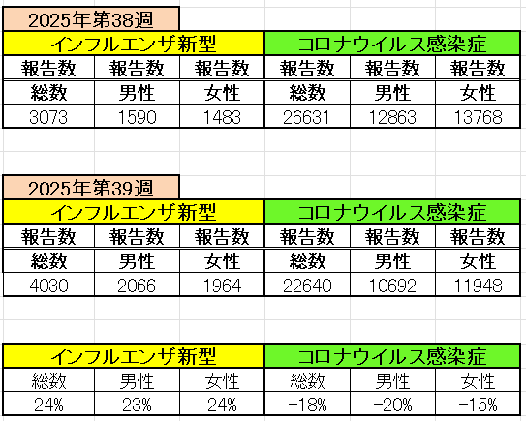
インフルエンザ と 新型コロナ

 |  | 注意

 |  | 対前週 インフルエンザ 24% 増加 新型コロナウイルス -18% 減少

40 感染症統計
届出感染症 第三類 |  |  |  |  |  |  |  |  |  |  |  |  |  | 届出感染症 第三類 細菌性赤痢菌
 |  |  |  |  |  |  |  |  |  |  |  |  |  | 全国 報告数推移 届出患者数（人）
 | 1月 | 2月 | 3月 | 4月 | 5月 | 6月 | 7月 | 8月 | 9月 | 10月 | 11月 | 12月 | 合計 |  | 1月 | 2月 | 3月 | 4月 | 5月 | 6月 | 7月 | 8月 | 9月 | 10月 | 11月 | 12月 | 合計
 | 687 | 531 | 579 | 739 | 1,458 | 2,649 | 4,151 | 4,488 | 3,563 | 2,440 | 1,302 | 943 | 23,530 |  | 31 | 24 | 51 | 21 | 33 | 22 | 27 | 46 | 27 | 49 | 31 | 50 | 412
 |  |  |  |  |  |  |  |  |  | 今週 |  |  |  |  |  |  |  |  |  |  |  |  |  | 今週
 |  |  |  |  |  |  |  |  |  | 116 |  |  |  |  |  |  |  |  |  |  |  |  |  | 0
2025年 | 142 | 95 | 86 | 111 | 217 | 306 | 813 | 690 | 630 | 116 |  |  | 3,206 | 2025年 | 2 | 4 | 6 | 4 | 8 | 0 | 5 | 7 | 5 | 0 |  |  | 41 | 0
2024年 | 103 | 102 | 114 | 122 | 257 | 308 | 519 | 708 | 541 | 533 | 277 | 158 | 3,742 | 2024年 | 4 | 4 | 4 | 8 | 1 | 2 | 6 | 21 | 12 | 8 | 0 | 4 | 74
2023年 | 84 | 62 | 99 | 112 | 224 | 526 | 521 | 768 | 454 | 390 | 416 | 154 | 3,810 | 2023年 | 1 | 1 | 4 | 2 | 2 | 7 | 7 | 3 | 1 | 7 | 7 | 5 | 47
2022年 | 81 | 39 | 72 | 89 | 258 | 416 | 554 | 568 | 578 | 337 | 169 | 168 | 3,329 | 2022年 | 0 | 5 | 4 | 1 | 1 | 1 | 1 | 1 | 0 | 0 | 0 | 2 | 16
2021年 | 81 | 48 | 71 | 128 | 171 | 350 | 569 | 553 | 458 | 306 | 221 | 229 | 3,185 | 2021年 | 1 | 2 | 1 | 0 | 0 | 0 | 1 | 1 | 0 | 1 | 0 | 0 | 7
2020年 | 112 | 85 | 60 | 97 | 95 | 305 | 544 | 449 | 475 | 505 | 219 | 98 | 3,044 | 2020年 | 16 | 1 | 19 | 3 | 13 | 1 | 2 | 2 | 0 | 24 | 4 | 2 | 87
2011年8月に外食チェーン店が原因とされた赤痢菌Shigella sonneiの広域集団感染事例が青森県、宮城県、山形県、福島県において発生した。本事例は、それとほぼ同時期に発生しておりその関連性が強く疑われた事例である。
2025年 第40週（9/29～10/5） |  |  |  |  |  |  |  |  |  |  |  |  |  | 2025年 第40週（9/29～10/5）

腸管出血性大腸菌 |  |  | やや多い |  |  |  |  |  |  |  |  |  |  |  | 赤痢 | 少しrhur
Ｈ２９／８月は非常に多かった

腸管出血性大腸菌
 | 2025年 | 2024年 | 2023年 | 2022年 | 2021年 | 2020年
 | 142 | 103 | 84 | 81 | 81 | 112
 | 95 | 102 | 62 | 39 | 48 | 85
 | 86 | 114 | 99 | 72 | 71 | 60
 | 111 | 122 | 112 | 89 | 128 | 97
 | 217 | 257 | 224 | 258 | 171 | 95
 | 306 | 308 | 526 | 416 | 350 | 305
 | 813 | 519 | 521 | 554 | 569 | 544
 | 690 | 708 | 768 | 568 | 553 | 449
 | 630 | 541 | 454 | 578 | 458 | 475
 | 116 | 533 | 390 | 337 | 306 | 505
 |  | 277 | 416 | 169 | 221 | 219
 |  | 158 | 154 | 168 | 229 | 98
細菌性赤痢菌
 | 2025年 | 2024年 | 2023年 | 2022年 | 2021年 | 2020年
 | 2 | 4 | 1 | 0 | 1 | 16
 | 4 | 4 | 1 | 5 | 2 | 1
 | 6 | 4 | 4 | 4 | 1 | 19
 | 4 | 8 | 2 | 1 | 0 | 3
 | 8 | 1 | 2 | 1 | 0 | 13
 | 0 | 2 | 7 | 1 | 0 | 1
 | 5 | 6 | 7 | 1 | 1 | 2
 | 7 | 21 | 3 | 1 | 1 | 2
 | 5 | 12 | 1 | 0 | 0 | 0
 | 0 | 8 | 7 | 0 | 1 | 24
 |  | 0 | 7 | 0 | 0 | 4
 |  | 4 | 5 | 2 | 0 | 2

※2023年 第11週（3/13～3/19） 現在

 |  |  |  |  |  |  |  |  |  |  |  |  |  |  | 腸管系感染症は新型コロナウイルス予防の手洗い、手指消毒で
 |  |  |  |  |  |  |  |  |  |  |  |  |  |  | 圧倒的に感染防御できている

